目标设置规则 v2
目标设置规则：组织+人（组织是看这个组织的所有层级的是否有人）
目标分类 | 层级 | 季度/月度目标 | 制定人 | 目标设置审核节点 |  | 目标制定规则 | 人员异动 目标设置规则 |  |  |  | 目标设置路径
 |  |  |  |  |  |  | 人员异动场景 |  | 目标设置理规则 | 提成计算
组织目标 | 总部 | 单位主管确认的组织总的季度目标，由销售运营部导入系统，组织月度目标由大区月度目标汇总 | 单位主管 | 无需审核 | 大区目标导入后，需在系统提示的规定时间内完成下级季度目标设置，超过时间则不能设置 总部导入大区目标记为 D 日，各级时效可配置，默认每级 3 天； 大区→省区截止 D+n1；省区→分公司 D+n1+n2；分公司→营业所 D+n1+n2+n3； 超时未审核自动通过，超时未填报禁止填写。示例：4.1 导入，依次截止 4.4、4.7、4.10 23:59。 | 1. 自上而下的逐级拆解规则： 目标拆解必须遵循「总部→大区→省区→分公司→营业所」的路径 2. 目标总额平衡规则： a、当前组织目标 = 下级在岗人员目标（已分配） + 空挂池目标（未分配） b、季度目标=月度目标之和 3. 空挂池目标管理规则 空挂池目标为 “未分配至在岗人员的目标”，用于平衡本级目标总额与已分配人员目标的差额 a、空挂池 目标不能高于管控目标 N万（管控目标=上级组织目标*空岗组织的人口占比） b、当前组织空岗，下属岗位有人，需要设置目标； c、当前组织空岗，下属岗位没有人，不需要设置目标（系统里是灰色的） d、当前组织未启动，不需要设置组织目标（系统里是灰色） 4. 新入职人员目标设置规则： 新入职人员5天内设置目标，从空挂池分配目标，未设置目标，则无提成 备注：1、如新入职人员当前所在的目标是0，则要返回上级去设置目标，上级目标设置审批后，才能给新人设置目标； 2、如新入职人员当前组织目标已分配完，空挂池目标是0，则不能分配目标 | ① 季度内入职 | a、岗位已有月 / 季目标 b、岗位无月 / 季目标 | a、岗位已有目标的，按现有目标不调整 b、岗位无目标从空挂池分配目标 | 个人考核目标按100% 计算达成 未设置目标则无提成 | 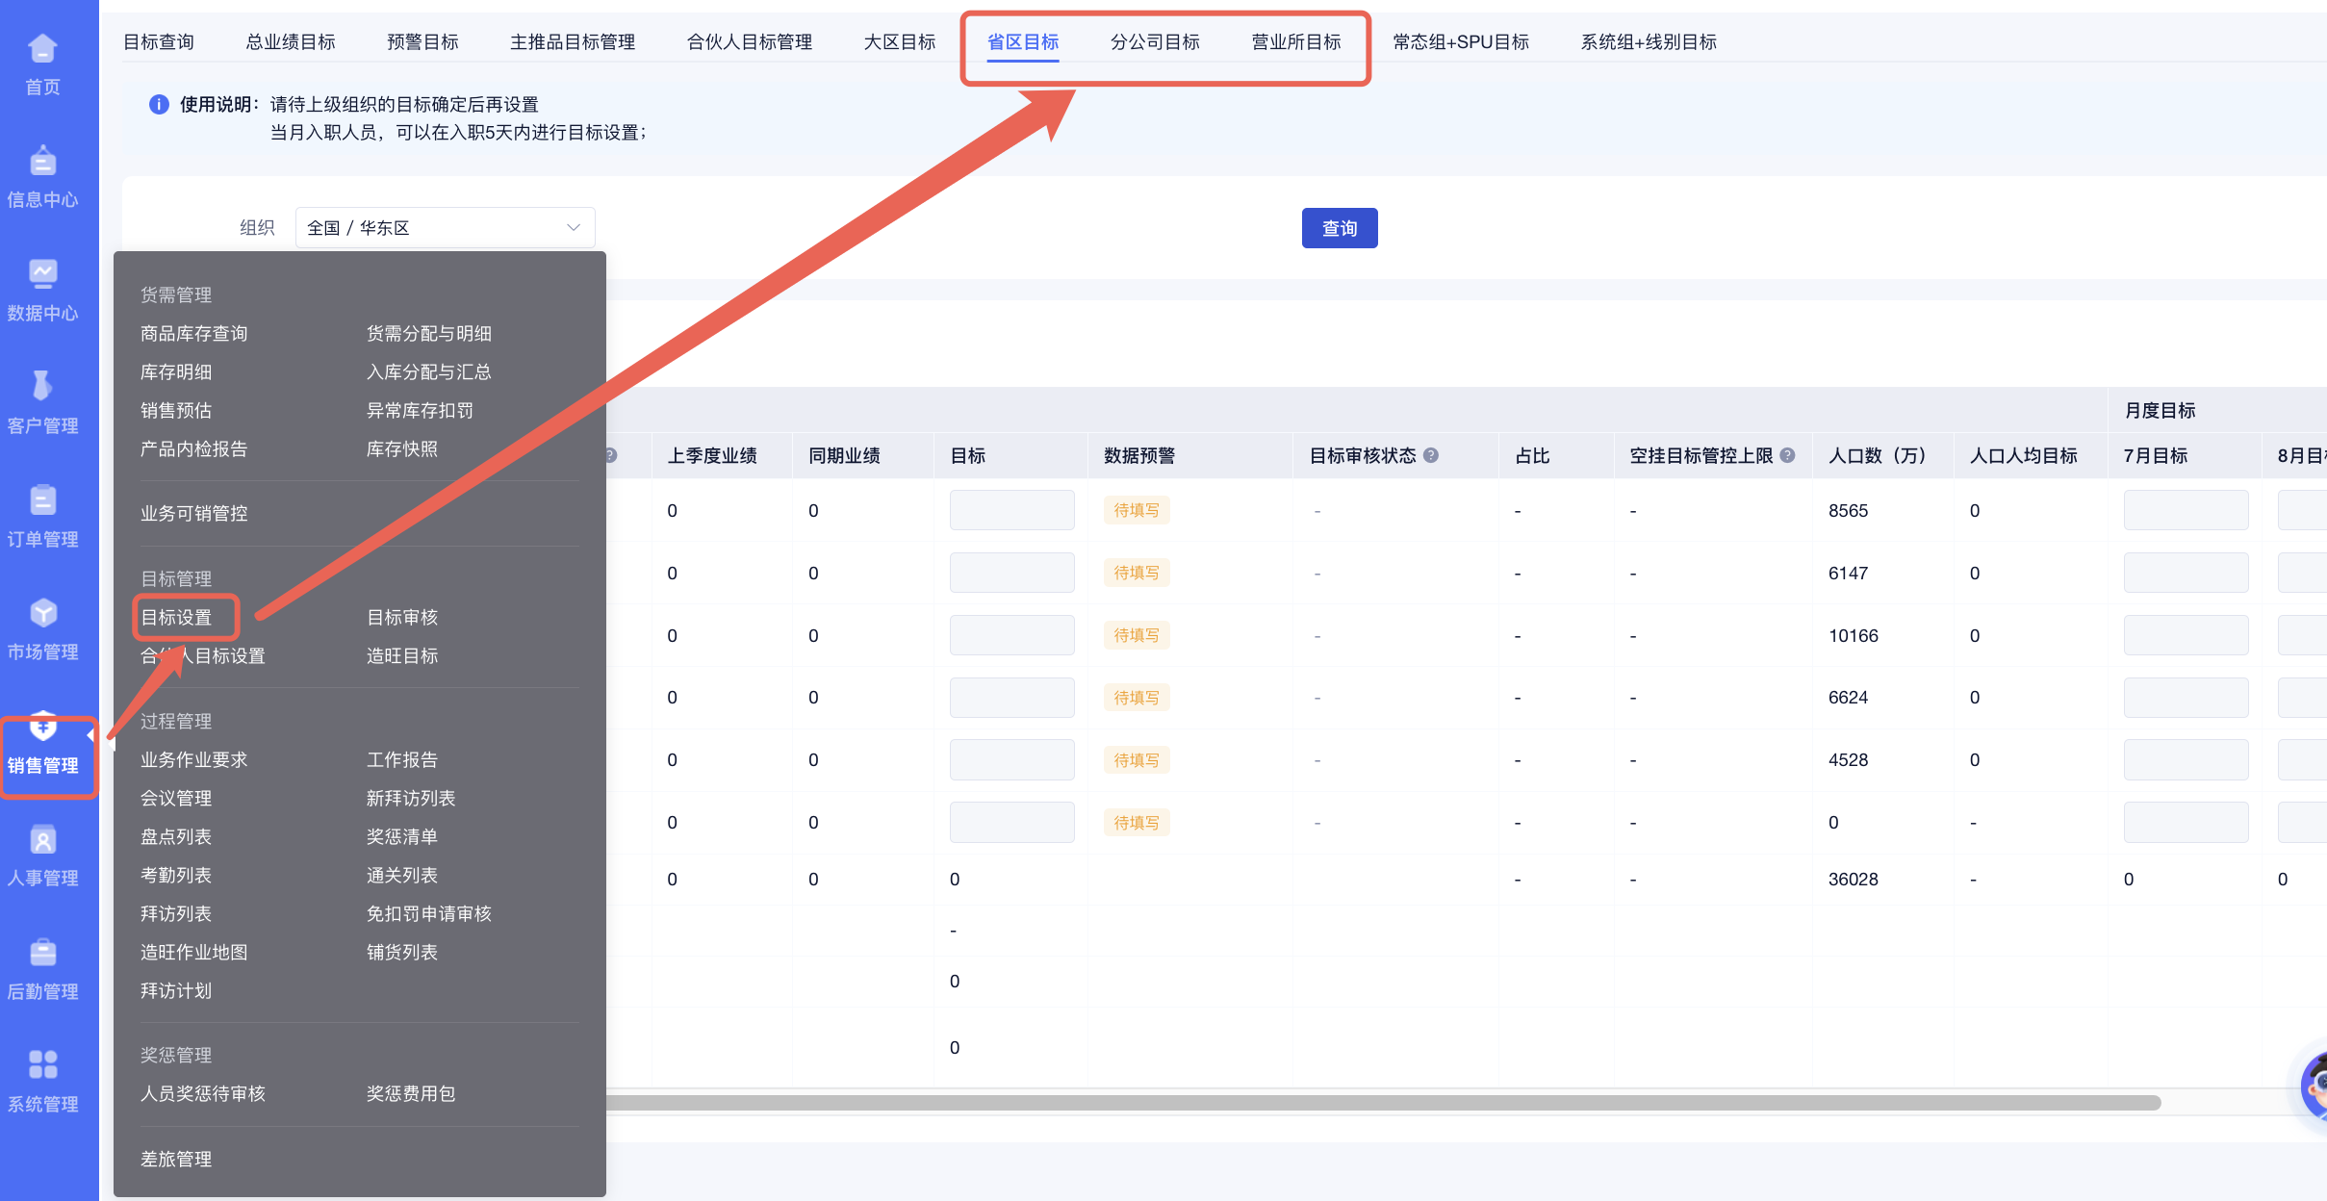
 | 大区 | 单位主管确认的季度目标，大区自行拆分月度目标 | 单位主管 | 无需审核 |  |  | ② 季度内离职 | 岗位按原目标 | 岗位目标不调整 | 个人考核目标按原目标计算达成 （岗位目标不折算）
 | 省区 | 1、由大区总监制定省区季度/月度目标 2、如某个省区组织人数是0，则不需要设置目标；如没有负责人，但下级有人（包含兼岗），需分配目标），剩余目标放入空挂池，空挂池目标不能超过空挂目标管控上限 | 大区总监 | 单位主管审核 |  |  | ③ 季度内增加或取消兼岗 | a-1、增加的兼岗已有月 / 季目标 a-2、增加的兼岗无月 / 季目标 b、取消兼岗，目标不取消 | a-1、兼岗已有目标的，按现有目标不调整 a-2、兼岗无目标从空挂池分配目标 b、取消兼岗 ，目标不调整 | 个人考核目标 分为 主岗目标 和兼岗目标，分开计算达成 （兼岗目标不折算）
 | 分公司 | 1、由省区总监制定公司季度/月度目标 2、如某个分公司组织人数是0，则不需要设置目标；如没有负责人，但下级有人（包含兼岗），需分配目标），剩余目标放入空挂池，空挂池目标不能超过空挂目标管控上限 | 省区总监 | 大区总监审核 |  |  | ④季度内 主岗同岗位异动 | a、异动岗位已有月 / 季目标 b、异动岗位无月 / 季目标 | a、岗位已有目标的，按现有目标不调整 b、岗位无目标从空挂池分配目标目标 | 个人考核目标分为异动前岗位目标和异动后岗位目标 分开计算达成 （异动前后岗位目标不折算）
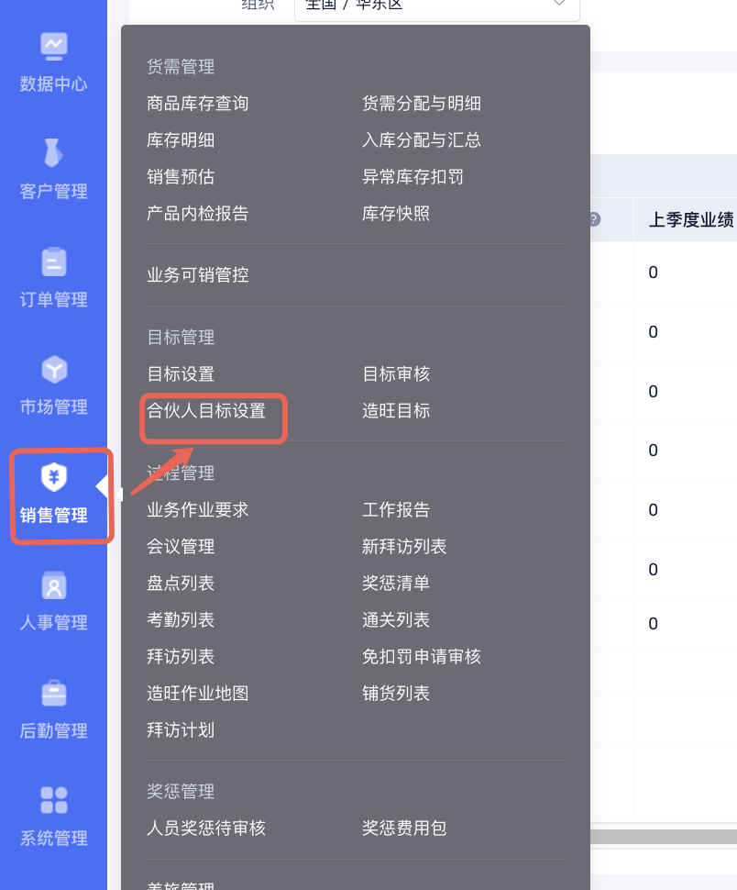
 | 营业所 | 1、由区域总监制定营业所季度/月度目标 2、如某个营业所组织人数是0，则不需要设置目标；剩余目标放入空挂池，空挂池目标不能超过空挂目标管控上限 | 区域总监 | 省区总监审核 |  |  | ⑤季度内 升职 / 降职异动 | a、升职/降职 岗位已有月 / 季目标 b、升职/降职 岗位无月 / 季目标 | a、岗位已有目标的，不调整 b、岗位无目标从空挂池分配 | 个人考核目标分为异动前岗位目标和异动后岗位目标 分开计算达成 （异动前后岗位目标不折算）
合伙人目标 | 合伙人 | 有区域经理：区域经理根据当前营业所目标拆分合伙人目标 | 区域经理 | 由设置人上级审核 | 1、正常每月15号前进行目标设置 2、新入职合伙人 入职5天内设置目标 3、合伙人目标设置需选到对应的营业所设置目标 | 营业所合伙人季度目标总和 ≥ 当前营业所季度目标 | 已设置的合伙人季度目标不能做调整
 |  | 无区域经理：由上级进行拆分合伙人目标 | 上级 |  |  | 合伙人季度/月度目标≥最低管控季度/月度目标
 |  | 新入职合伙人：入职5天内置季度/月度目标 | 区域经理或上级 |  |  | 新入职合伙人季度/月度目标≥最低管控季度/月度目标

